Лист2
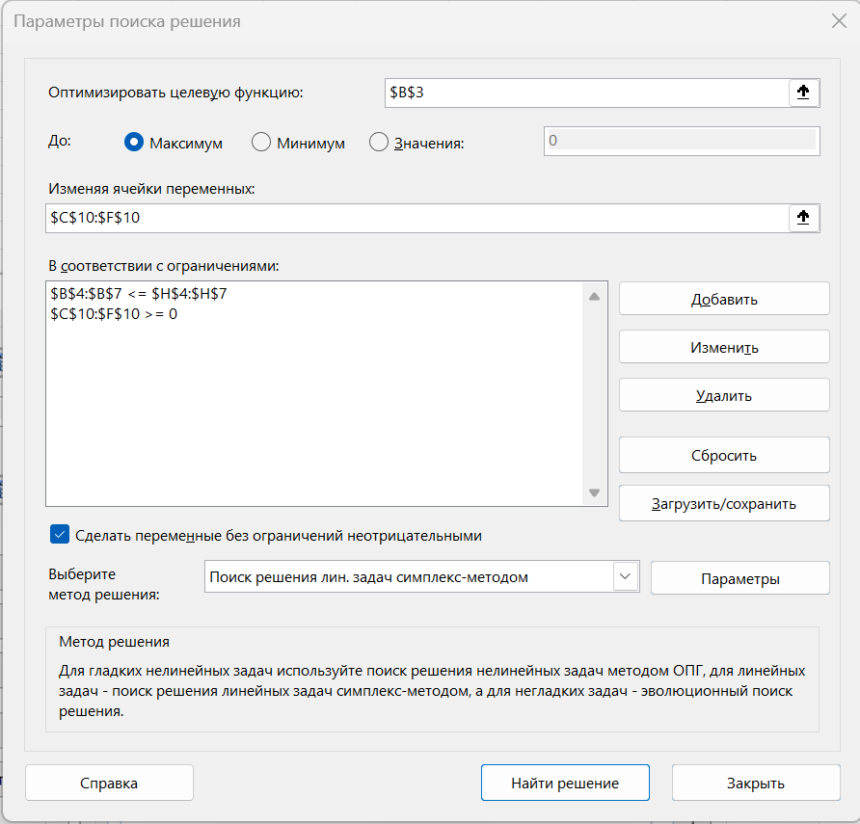
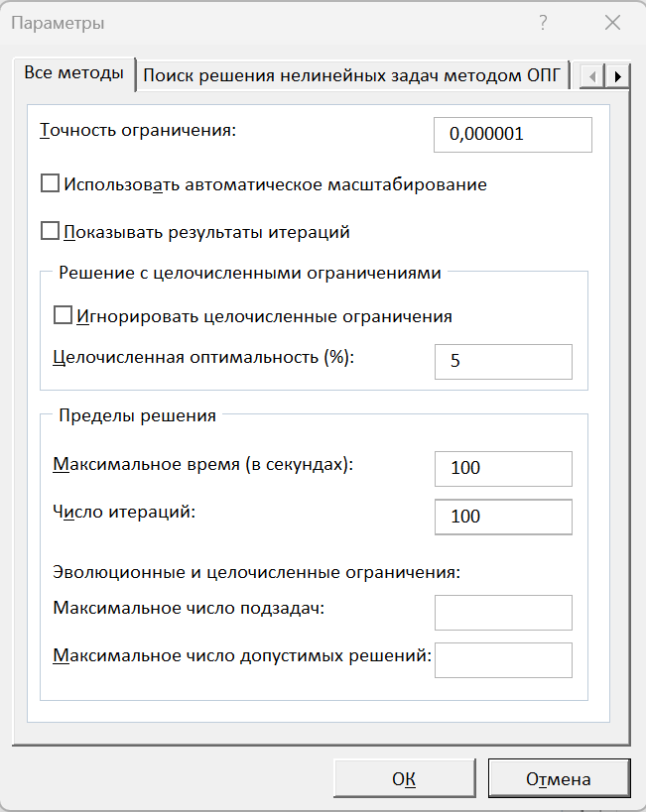
Прямая задача ЛП

цф | 880 | 230 | 100 | 115 | 110 | 60
огр1 | 32 | 5 | 40 | 6 | 4 | 30 | 100
огр2 | 24 | 4 | 4 | 3 | 3 | 4 | 100
огр3 | 8 | 4 | 1 | 3 | 1 | 1 | 8
огр4 | 8 | 1 | 4 | 4 | 1 | 2 | 40

 |  | x1 | x2 | x3 | x4
 |  | 0 | 0 | 0 | 8
кс | 988

Лист3
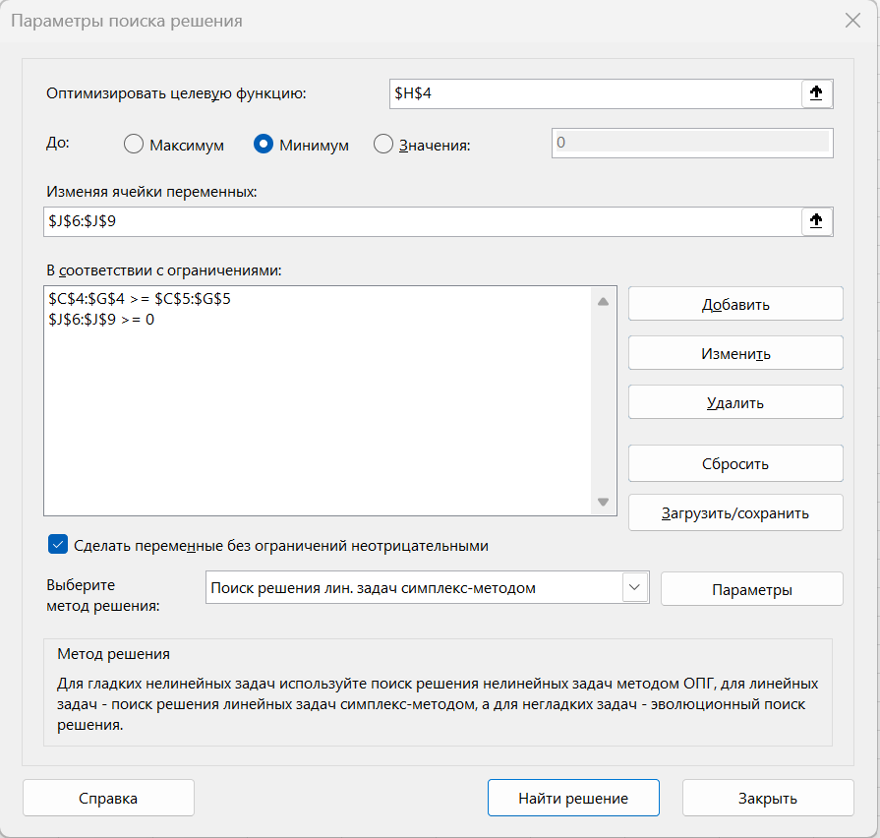
Двойственная задача ЛП

 |  | огр1-де | огр2-де | огр3-де | огр4-де | огр5-де | цф-де |  | арг-де
 |  | 440 | 110 | 330 | 110 | 110 | 880
цф | 880 | 230 | 100 | 115 | 110 | 60
огр1 | 32 | 5 | 40 | 6 | 4 | 30 | 100 | y1 | 0
огр2 | 24 | 4 | 4 | 3 | 3 | 4 | 100 | y2 | 0
огр3 | 8 | 4 | 1 | 3 | 1 | 1 | 8 | y3 | 110
огр4 | 8 | 1 | 4 | 4 | 1 | 2 | 40 | y4 | 0

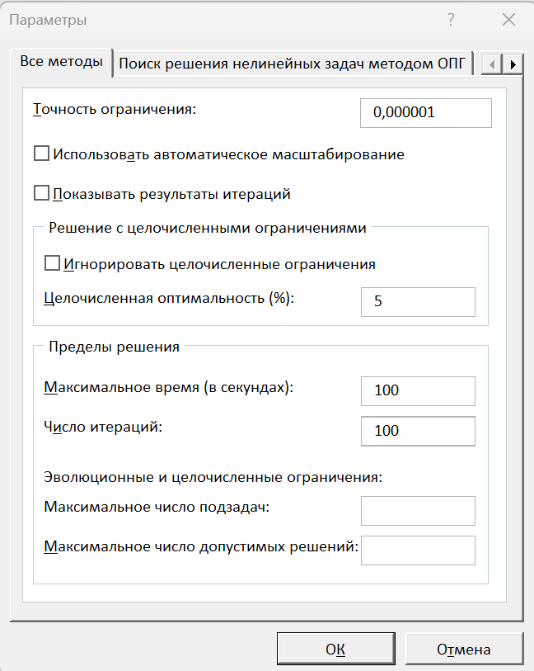
 |  | x1 | x2 | x3 | x4
 |  | 0 | 0 | 0 | 8
кс | 988

